Diagnóstico Integral
Código:1GD-FR-0020
Fecha: 04/07/2018 |  |  |  |  | DIAGNÓSTICO INTEGRAL PARA LOS ARCHIVOS DE LA POLICÍA NACIONAL
Versión: 0

CIUDAD: Bogotá D.C |  |  |  |  |  |  |  | FECHA ELABORACIÓN DEL DIAGNÓSTICO |  |  |  |  |  |  | 11 |  | 12 |  | 2024
RESPONSABLE DEL DILIGENCIAMIENTO:
A. IDENTIFICACIÓN
CÓDIGO Y NOMBRE DE LA UNIDAD: 4.14.27 ESCUELA DE EQUICIÓN POLICIAL"CORONEL LUIS AUGUSTO TELLO SANCHEZ"
FECHA DE CREACIÓN DE LA UNIDAD: 31 octubre 2012 |  |  |  |  |  |  |  | ACTO ADMINISTRATIVO DE CREACIÓN DE LA UNIDAD: Resolución. 04139
DIRECCIÓN DE LA UNIDAD: Avenida Boyacá N°142 A- 55 |  |  |  |  |  |  |  | ACTO ADMINISTRATIVO VIGENTE DE LA UNIDAD: Resolucion No. 00291 Del 24 Enero 2014
CORREO ELECTRÓNICO DE LA UNIDAD: esceq.direc@policia.gov.co |  |  |  |  |  |  |  | TELÉFONO: 5159000 |  |  |  |  |  |  |  | IP: 20258
A.1 DIRECTOR, COMANDANTE O JEFE DE LA UNIDAD:
NOMBRE:
GRADO: |  | MAYOR
CARGO: |  | DIRECTOR ESCUELA DE EQUITACIÓN POLICIAL
TIEMPO EN EL CARGO: |  |  | 04 MESES
A.2 ADMINISTRACIÓN DEL ARCHIVO
Jefe Grupo de Gestión Documental
NOMBRES Y APELLIDOS: |  |  |  |  |  |  |  | CAPACITACIÓN O CURSOS EN GESTIÓN DOCUMENTAL Y ARCHIVÍSTICA
GRADO:
CARGO:
TIEMPO EN EL PROCESO DE GESTIÓN DOCUMENTAL.
TIEMPO EN LA INSTITUCIÓN:
CORREO INSTITUCIONAL:
No. CELULAR:
No IP DE LA OFICINA Y/O GRUPO:
CONDICIÓN MÉDICO LABORAL:
Funciones del Jefe Grupo de Gestión Documental
1 | Supervisar el trámite en las ventanillas únicas de la documentación oficial a través de mecanismos para que se garantice el manejo expedito y controlado de la correspondencia.
1.1 | El trámite oportuno de la documentación oficial a través de mecanismos es supervisado de acuerdo a los parámetros establecidos en la normativa vigente.
2 | Verificar el cumplimiento a los lineamientos del proceso de gestión documental, respecto al control de registros para que se ejecuten las directrices y regulaciones de los entes competentes. Supervisar la ejecución del procedimiento archivo central con el fin de garantizar la disponibilidad e integridad de los activos de información para la consulta.
2.1 | El cumplimiento a los lineamientos del proceso de gestión documental, respecto al control de registros es verificado de acuerdo a la normativa vigente.
3 | Supervisar la ejecución del procedimiento Archivo Central, con el fin de garantizar la disponibilidad e integridad de los activos de información para la consulta
3.1 | La ejecución del procedimiento archivo central es supervisado con el fin de garantizar la disponibilidad e integridad de los activos de información de acuerdo a la normativa vigente.
4 | Proyectar las modificaciones o actualizaciones de las Tablas de Retención Documental, cuando se requiera, para el trámite respectivo ante el comité de archivo de la unidad. la nación y el ministerio de tecnologías de la información y las comunicaciones, con el fin de garantizar la integridad, autenticidad, veracidad, publicidad y fidelidad de los activos de información de la institución.
4.1 | Las modificaciones o actualizaciones de las Tablas de Retención Documental, cuando se requiera son proyectadas para el trámite respectivo ante el comité de archivo de la unidad.
Responsable Archivo Central
NOMBRES Y APELLIDOS: |  |  |  |  |  |  |  | CAPACITACIÓN O CURSOS EN GESTIÓN DOCUMENTAL Y ARCHIVÍSTICA
GRADO: Patrullero
CARGO: Conductor
TIEMPO EN EL PROCESO DE GESTIÓN DOCUMENTAL. 11 MESES
TIEMPO EN LA INSTITUCIÓN: 9 Años, 10 Meses, 13 dias
CORREO INSTITUCIONAL:
No. CELULAR:
No IP DE LA OFICINA Y/O GRUPO: N/A
CONDICIÓN MÉDICO LABORAL:
Funciones del Responsable de Archivo
1 | Ejecutar los lineamientos establecidos para la revisión y organización de la transferencia documental que son recibidas para garantizar la disponibilidad de la información cuando sea solicitada.
1.1 | Los lineamientos establecidos para la revisión y organización de la transferencia documental que son recibidas son ejecutados para garantizar la disponibilidad de la información cuando sea solicitada.
2 | Realiza el monitoreo de las condiciones medio ambientales establecidas para la conservación de la documentación en sus diferentes formatos para evitar la pérdida de información por contaminación del acervo documental.del acervo documental
2.1 | El monitoreo de las condiciones medio ambientales establecidas para la conservación de la documentación en sus diferentes formatos es realizado de acuerdo a los parámetros establecidos en la normativa vigente.
TALENTO HUMANO
GRADO | APELLIDOS Y NOMBRES |  |  | CÉDULA | CARGO ACTUAL | No. De Celular | TIEMPO DE SERVICIO EN LA UNIDAD |  |  | TIEMPO EN EL PROCESO DE GESTIÓN DOCUMENTAL |  |  | NIVEL ACADÉMICO |  |  |  |  | CONDICIÓN MÉDICO LABORAL
 |  |  |  |  |  |  | Años | Meses | Días | Años | Meses | Días
Pt |  |  |  |  | Conductor |  |  |  |  |  |  |  | tecnico

A.3 NIVEL Y TIPO DE ARCHIVO
NIVEL DE LA UNIDAD |  |  |  | Asesor |  | Control |  | Operativo |  |  |  | Administrativo |  |  |  |  | Docente
 |  |  |  |  |  |  |  |  |  |  |  |  |  |  |  |  | X
JURISDICCIÓN |  |  |  | Dirección |  | Oficina Asesora |  | Región |  |  | Metropolitana |  | Departamento |  |  |  |  | Escuela de Policía
 |  |  |  |  |  |  |  |  |  |  |  |  |  |  |  |  |  | X
MISIÓN DE LA UNIDAD |  |  |  | La Escuela De Equitación Policía “Coronel Luis Augusto Tello Sánchez”, tiene la misión de capacitar y especializar integralmente al talento humano de la Policía Nacional en temas relacionados con el arte de la equitación, la herrería, las operaciones montadas y la formación de instructores y maestros de equitación, con el fin de contar con personal idóneo para desarrollar procesos y actividades ecuestres, fortalecer la especialidad de carabineros y el servicio de policía montada en áreas urbanas y rurales del territorio nacional, teniendo en cuenta lo establecido en el Proyecto Educativo Institucional.
SISTEMA DE ARCHIVO |  |  |  | Centralizado |  |  |  |  |  |  | Descentralizado
 |  |  |  |  |  |  |  |  |  |  | X
CLASES DE ARCHIVOS |  |  |  | Archivo de Gestión |  | Archivo Intermedio |  | Archivo de Central |  |  | Archivo Histórico |  |  | Número de Depósitos
 |  |  |  | X |  |  |  | X |  |  |  |  |  | 1
NUMERO DE DEPENDENCIAS |  |  |  | Operativas |  |  |  |  |  |  |  | Administrativas
 |  |  |  | 0 |  |  |  |  |  |  |  | 6
SERVICIOS QUE PRESTA |  |  |  | EL GRUPO DE GESTIÓN DOCUMENTAL - ARCHIVO CENTRAL PRESTA LOS SIGUIENTES SERVICIOS
 |  |  |  | 1 | Asesorías y Acompañamientos |  |  |  |  | Periodicidad |  | Mensual | Cantidad |  | 3 | Origen |  | Interno Y Externo
 |  |  |  | 2 | Respuesta Derechos de Petición |  |  |  |  |  |  | Mensual |  |  | 0 |  |  | Interno Y Externo
...
 |  |  |  |  | Clase de Archivo |  |  | Actividad |  |  | Evidencia |  |  | periodicidad
 |  |  |  |  | Archivo Central |  |  | El responsable de gestion documental ha realizado la sensibilizacion y toma de conciencia de la gestion documental dejando soportes, actividad dirigida a todas las dependencias productoras de la Escuela de Equitacion Policial. |  |  | Comunicado oficial GS-2024-000155-ESCEQ y Actas de socialización AC-2024-000010-ESCEQ, AC-2024-000039-ESCEQ, AC-2024-000095-ESCEQ, C-2024-000132-ESCEQ, AC-2024-000177-ESCEQ, AC-2024-000272-ESCEQ, AC-2024-000310-ESCEQ, AC-2024-000336-ESCEQ, AC-2024-000405-ESCEQ. |  |  | Semestral

 |  |  |  |  | Archivo Central |  |  | Se informo al Director de la Escuela de Equitación Policial, las actividades aplicadas de los procedimientos para la conservación de la documentación, según los parámetros indicados en el programa en cuanto la organizacion documental de las cajas y carpetas realizando la debida rotulación de la ubicación topografica. de la documentación que reposa en el archivo central de la unidad, |  |  | Comunicado oficial electronico No. GS-2024-001162-ESCEQ, GS-2024-000156-ESCEQ. |  |  | Trimestral
 |  |  |  |  | Archivo Central |  |  | En las instalaciones del archivo central, se llevo a cabo una actividad de fumigacion por parte de la empresa EMINSER, utilizando piretroide a través del método de aspersión, asi mismo, adelanto la limpieza de los estantes, ventanas, lámparas, techos y demás sitios, que pueden ser utilizados por las diferentes clases de insectos y vectores propios de estos lugares, con el objeto de neutralizar las amenazas que ejercen los mismos en contra del patrimonio documental que se encuentra en custodia GS-2024-001007-ESCEQ |  |  | 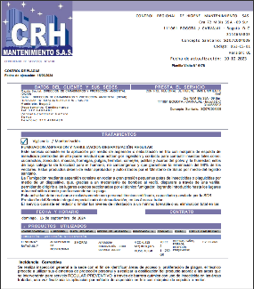 |  |  | Semestral
 |  |  |  |  | Archivo Central |  |  | la Escuela de Equitación Policial, cuenta con los elementos para la medición y control de condiciones climáticas los cuales se adquirieron mediante la orden de compra 112454, se informa sobre las mediciones tomadas para la vigencia 2024. |  |  | Comunicado oficial electronico No GS-2024-001560-ESCEQ. |  |  | Trimestral
 |  |  |  |  | Archivo Central |  |  | Se garantiza la utilización de los materiales requeridos en la producción documental y almacenamiento de la misma, tales como carpetas yute, cajas tipo nevera y modulares de archivo, que cumplen con las características de calidad en los materiales con que fueron fabricados, se llevó a cabo la revisión de las unidades de conservación de la escuela y se informa de los avances de las actividades mediante comunicación oficial numero GS-2024-001504-ESCEQ. |  |  | 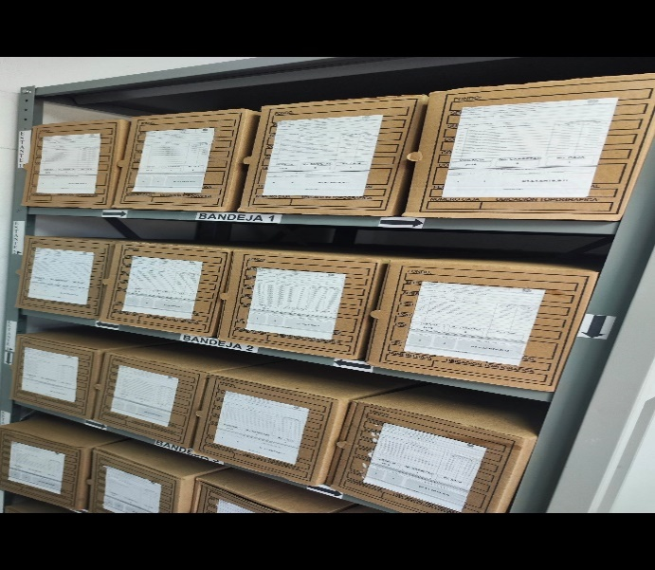 |  |  | Semestral
 |  |  |  |  | Archivo Central |  |  | Se socializo el plan de prevención de emergencias y atención de desastres del archivo central de la Escuela de Equitacion Policia, al personal que conforma la unidad. |  |  | Comunicado oficial electronico No. AC-2024-000310-ESCEQ del 30/08/2024 |  |  | Trimestral
...
 |  |  |  |  | Clase de Archivo |  |  | Actividad |  |  | Evidencia |  |  | periodicidad
 |  |  |  |  | Archivo Central |  |  | En la Escuela de Equitación Policial “coronel Luis Augusto Tello Sánchez” aún no se cuenta con servidores para guardar información, pero se solicitó espacio en los servidores de telemática, sin embargo, se respaldó la información en la nube de One Drive del correo esceq.archivo@policia.gov.co de la dependencia con el siguiente link: https://ponalco-my.sharepoint.com/my?id=%2Fpersonal%2Fesceq%5Farchivo%5Fpolicia%5Fgov%5Fco%2FDocuments%2FArchivo%20ESCEQ%2F4%2E14%2E27%20ESCEQ |  |  | Comunicado oficial electronico No GS-2024-001561-ESCEQ |  |  | Semestral
...

